상품제안서
베온 윈디팝 아이스 미니 냉각 선풍기4000mAh | 상품코드: F32747

 |  |  |  |  |  |  | 02-412-0044 | www.easy1.co.kr
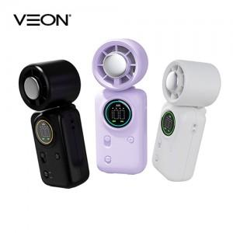

【상세/제작정보】

【인쇄/포장옵션】 | 레이저 / 개별종이케이스

【공급단가】 | 수량 | 50~ | 100~ | 300~ | 500~ | 1,000~
*VAT별도 | 단가 | 15,000원 | 14,760원 | 14,400원 | 14,040원 | 13,800원

【상품 URL】 | https://easy1.co.kr:443/src/goods_detail.php?gdno=32747

